Sheet1
プロジェクト名 | さくらVPS
システム名
画面名称 | ログイン画面

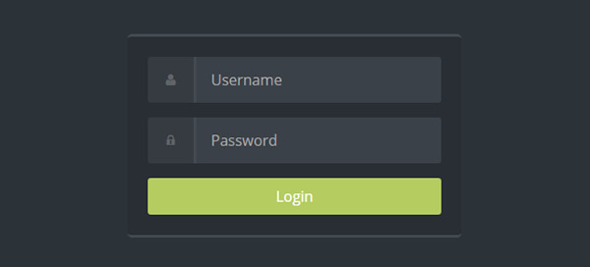
 |  |  | ①

 |  |  | ②

 |  |  | ③

① | ユーザーネーム入力 | 登録したIDを入力
② | パスワード入力 | 登録したPWを入力 PWは入力時●で表示
③ | ログインボタン | IDとPWを入力後、ログインボタン押下でログイン

